①入力シート
〇使用方法

１ 「①入力シート」に必要事項を入力してください。①所在地と②氏名又は名称は必須事項です。

２ 「②印刷シート」の内容を確認のうえ、Ａ４の用紙に原稿サイズのまま印刷してください。

３ 申告区分に〇をつけてください。

４ ３枚１組となっていますので、点線に沿って切り取り、３枚一緒に納付場所へお持ちください。

〇入力

① | 所在地（必須）

② | 氏名又は名称（必須）

③ | 年度 |  | 年 |  | 今回の納付について申告・納付される月が属する年度をご記入ください。元号は不要です。 （令和）３年４月１日から（令和）４年３月３１日までに申告・納付される場合は（令和）３年度です。

④ | 事業所コード |  |  |  |  | １０桁の事業者コードをご記入ください。

⑤ | 申告期間 |  | 年 |  | 月分 |  | （から |  | 年 | 月分まで）

⑦ | 納期限 |  |  | 年 |  | 月 |  | 日

⑧ | 税額 |  |  |  |  |  | 円

⑨ | 延滞金 |  |  |  |  |  | 円

⑩ | 過少申告加算金 |  |  |  |  |  | 円

⑪ | 不申告加算金 |  |  |  |  |  | 円

⑫ | 重加算金 |  |  |  |  |  | 円

⑬ | 合計 | 0 |  |  |  |  | 円

 |  |  | ⑧ |  |  |  |  |  |  |  | 平成
 |  |  | ⑨ |  |  |  |  |  |  |  | 令和
 |  |  | ⑩
 |  |  | ⑪
 |  |  | ⑫
 |  |  | ⑬

②印刷シート
市町村コード |  |  |  |  |  |  |  |  |  |  |  |  |  |  |  |  |  |  |  |  |  |  |  | Ⅱ |  |  |  |  | 市町村コード |  |  |  |  |  |  |  |  |  |  |  |  |  |  |  |  |  |  |  |  |  |  |  | Ⅱ |  |  |  |  | 市町村コード |  |  |  |  |  |  |  |  |  |  |  |  |  |  |  |  |  |  |  |  |  |  |  | Ⅱ |  |  |  |  | 〇注意 この納付書は３枚１組となっています。 お手数ですが、点線で切り取り、３枚一緒に下記の納付場所へお持ちください。 〇納付場所 横浜、みずほ、三菱ＵＦＪ、三井住友、りそな、埼玉りそな、群馬、山梨中央、静岡、スルガ、三井住友信託、東日本、神奈川、静岡中央、きらぼし 各銀行の本・支店 平塚、西武、城南、多摩、山梨 各信用金庫の本・支店 神奈川県医師信用組合相模原支店 相愛信用組合本・支店 中央労働金庫本・支店 相模原市農業協同組合本・支店 神奈川つくい農業協同組合本・支店 神奈川県、東京都、千葉県、埼玉県、茨城県、栃木県、群馬県、山梨県に所在するゆうちょ銀行・各郵便局
1 | 4 | 1 | 5 | 0 | 0 |  |  |  |  |  |  |  |  |  |  |  |  |  |  |  |  |  |  |  |  |  |  |  | 1 | 4 | 1 | 5 | 0 | 0 |  |  |  |  |  |  |  |  |  |  |  |  |  |  |  |  |  |  |  |  |  |  |  | 1 | 4 | 1 | 5 | 0 | 0

公
公
公
神奈川県 |  |  |  |  |  |  |  |  | 市たばこ税領収証書 |  |  |  |  |  |  |  |  |  |  |  |  |  |  |  |  |  |  |  | 神奈川県 |  |  |  |  |  |  |  |  | 市たばこ税納付書 |  |  |  |  |  |  |  |  |  |  |  |  |  |  |  |  |  |  |  | 神奈川県 |  |  |  |  |  |  |  |  | 市たばこ税領収済通知書

相模原市 |  |  |  |  |  |  |  |  |  |  |  |  |  |  |  |  |  |  |  |  |  |  |  |  |  |  |  |  | 相模原市 |  |  |  |  |  |  |  |  |  |  |  |  |  |  |  |  |  |  |  |  |  |  |  |  |  |  |  |  | 相模原市

口 座 番 号 |  |  |  |  |  |  |  |  |  |  |  |  |  |  |  | 加 入 者 名 |  |  |  |  |  |  |  |  |  |  |  |  | 口 座 番 号 |  |  |  |  |  |  |  |  |  |  |  |  |  |  |  | 加 入 者 名 |  |  |  |  |  |  |  |  |  |  |  |  | 口 座 番 号 |  |  |  |  |  |  |  |  |  |  |  |  |  |  |  | 加 入 者 名
00260-2-960230 |  |  |  |  |  |  |  |  |  |  |  |  |  |  |  | 相模原市会計管理者 |  |  |  |  |  |  |  |  |  |  |  |  | 00260-2-960230 |  |  |  |  |  |  |  |  |  |  |  |  |  |  |  | 相模原市会計管理者 |  |  |  |  |  |  |  |  |  |  |  |  | 00260-2-960230 |  |  |  |  |  |  |  |  |  |  |  |  |  |  |  | 相模原市会計管理者

 | 所在地及び氏名又は名称 |  |  |  |  |  |  |  |  |  |  |  |  |  |  |  |  |  |  |  |  |  |  |  |  |  |  |  |  | 所在地及び氏名又は名称 |  |  |  |  |  |  |  |  |  |  |  |  |  |  |  |  |  |  |  |  |  |  |  |  |  |  |  |  | 所在地及び氏名又は名称

 | この納付書は使用できません。入力シートに必要事項を入力してください。 |  |  |  |  |  |  |  |  |  |  |  |  |  |  |  |  |  |  |  |  |  |  |  |  |  |  |  |  | この納付書は使用できません。入力シートに必要事項を入力してください。 |  |  |  |  |  |  |  |  |  |  |  |  |  |  |  |  |  |  |  |  |  |  |  |  |  |  |  |  | この納付書は使用できません。入力シートに必要事項を入力してください。

 |  |  |  |  |  |  |  |  |  |  |  |  |  |  |  |  |  |  |  |  |  |  |  |  |  |  |  | 切り取り線 |  |  |  |  |  |  |  |  |  |  |  |  |  |  |  |  |  |  |  |  |  |  |  |  |  |  |  |  | 切り取り線 |  |  |  |  |  |  |  |  |  |  |  |  |  |  |  |  |  |  |  |  |  |  |  |  |  |  |  |  | 切り取り線

 | この納付書は使用できません。入力シートに必要事項を入力してください。 |  |  |  |  |  |  |  |  |  |  |  |  |  |  |  |  |  |  |  |  |  |  |  |  |  |  |  |  | この納付書は使用できません。入力シートに必要事項を入力してください。 |  |  |  |  |  |  |  |  |  |  |  |  |  |  |  |  |  |  |  |  |  |  |  |  |  |  |  |  | この納付書は使用できません。入力シートに必要事項を入力してください。

 |  | 年 度 |  |  |  |  | 種 別 |  |  |  |  | 整 理 番 号 |  |  |  |  |  |  |  |  | 事 業 所 コ ー ド |  |  |  |  |  |  |  |  |  | 年 度 |  |  |  |  | 種 別 |  |  |  |  | 整 理 番 号 |  |  |  |  |  |  |  |  | 事 業 所 コ ー ド |  |  |  |  |  |  |  |  |  | 年 度 |  |  |  |  | 種 別 |  |  |  |  | 整 理 番 号 |  |  |  |  |  |  |  |  | 事 業 所 コ ー ド
D |  |  |  |  |  |  | 51 |  |  |  |  |  |  |  |  |  |  |  |  |  |  |  |  |  |  |  |  |  | D |  |  |  |  |  |  | 51 |  |  |  |  |  |  |  |  |  |  |  |  |  |  |  |  |  |  |  |  |  | D |  |  |  |  |  |  | 51

申 告 期 間 |  |  |  |  |  |  |  |  |  |  |  |  |  |  |  |  |  |  |  | 申 告 区 分 |  |  |  |  |  |  |  |  | 申 告 期 間 |  |  |  |  |  |  |  |  |  |  |  |  |  |  |  |  |  |  |  | 申 告 区 分 |  |  |  |  |  |  |  |  | 申 告 期 間 |  |  |  |  |  |  |  |  |  |  |  |  |  |  |  |  |  |  |  | 申 告 区 分
 |  | 年 |  |  |  | 月分 |  |  | （から |  |  |  | 年 |  |  |  | 月分まで） |  |  | 申告 |  | 修正 |  | 更正 |  | 決定 |  |  |  |  | 年 |  |  |  | 月分 |  |  | （から |  |  |  | 年 |  |  |  | 月分まで） |  |  | 申告 |  | 修正 |  | 更正 |  | 決定 |  |  |  |  | 年 |  |  |  | 月分 |  |  | （から |  |  |  | 年 |  |  |  | 月分まで） |  |  | 申告 |  | 修正 |  | 更正 |  | 決定

 |  |  |  |  |  |  |  |  |  | 百 |  | 十 |  | 億 |  | 千 |  | 百 |  | 十 | 万 |  | 千 | 百 | 十 |  | 円 |  |  |  |  |  |  |  |  |  |  |  | 百 |  | 十 |  | 億 |  | 千 |  | 百 |  | 十 | 万 |  | 千 | 百 | 十 |  | 円 |  |  |  |  |  |  |  |  |  |  |  | 百 |  | 十 |  | 億 |  | 千 |  | 百 |  | 十 | 万 |  | 千 | 百 | 十 |  | 円
 | 税 額 |  |  |  |  |  |  | 01 |  |  |  |  |  |  |  |  |  |  |  |  |  |  |  |  |  |  |  |  |  | 税 額 |  |  |  |  |  |  | 01 |  |  |  |  |  |  |  |  |  |  |  |  |  |  |  |  |  |  |  |  |  | 税 額 |  |  |  |  |  |  | 01

 | 延滞金 |  |  |  |  |  |  | 02 |  |  |  |  |  |  |  |  |  |  |  |  |  |  |  |  |  |  |  |  |  | 延滞金 |  |  |  |  |  |  | 02 |  |  |  |  |  |  |  |  |  |  |  |  |  |  |  |  |  |  |  |  |  | 延滞金 |  |  |  |  |  |  | 02

 | 過少申告加算金 |  |  |  |  |  |  | 03 |  |  |  |  |  |  |  |  |  |  |  |  |  |  |  |  |  |  |  |  |  | 過少申告加算金 |  |  |  |  |  |  | 03 |  |  |  |  |  |  |  |  |  |  |  |  |  |  |  |  |  |  |  |  |  | 過少申告加算金 |  |  |  |  |  |  | 03

 | 不申告加算金 |  |  |  |  |  |  | 04 |  |  |  |  |  |  |  |  |  |  |  |  |  |  |  |  |  |  |  |  |  | 不申告加算金 |  |  |  |  |  |  | 04 |  |  |  |  |  |  |  |  |  |  |  |  |  |  |  |  |  |  |  |  |  | 不申告加算金 |  |  |  |  |  |  | 04

 | 重加算金 |  |  |  |  |  |  | 05 |  |  |  |  |  |  |  |  |  |  |  |  |  |  |  |  |  |  |  |  |  | 重加算金 |  |  |  |  |  |  | 05 |  |  |  |  |  |  |  |  |  |  |  |  |  |  |  |  |  |  |  |  |  | 重加算金 |  |  |  |  |  |  | 05

 | 督促手数料 |  |  |  |  |  |  | 06 |  |  |  |  |  |  |  |  |  |  |  |  |  |  |  |  |  |  |  |  |  | 督促手数料 |  |  |  |  |  |  | 06 |  |  |  |  |  |  |  |  |  |  |  |  |  |  |  |  |  |  |  |  |  | 督促手数料 |  |  |  |  |  |  | 06

 | 合計額 |  |  |  |  |  |  | 07 |  |  |  |  |  |  |  |  |  |  |  |  |  |  |  |  |  |  |  |  |  | 合計額 |  |  |  |  |  |  | 07 |  |  |  |  |  |  |  |  |  |  |  |  |  |  |  |  |  |  |  |  |  | 合計額 |  |  |  |  |  |  | 07

納期限 |  |  |  |  |  |  | 年 |  |  |  | 月 |  |  |  | 日 |  |  |  | × |  |  |  |  |  |  |  |  |  | 納期限 |  |  |  |  |  |  | 年 |  |  |  | 月 |  |  |  | 日 |  |  |  | × |  |  |  |  |  |  |  |  |  | 納期限 |  |  |  |  |  |  | 年 |  |  |  | 月 |  |  |  | 日 |  |  |  | ×

 |  |  |  |  |  |  |  |  |  |  |  |  |  |  |  |  | 領 |  |  |  |  |  |  |  |  |  |  |  | 日 計 |  |  |  |  | 口 |  |  |  |  |  |  |  |  |  |  |  | 領 |  |  |  |  |  |  |  |  |  |  |  | 指定金融 |  |  |  |  | 横浜銀行 |  |  |  |  |  |  |  |  |  |  |  | 領
〇納付場所 ＊横浜、みずほ、三菱ＵＦＪ、三井住友、りそな、埼玉りそな、群馬、山梨中央、静岡、スルガ、三井住友信託、東日本、神奈川、静岡中央、きらぼし 各銀行の本・支店 ＊平塚、西武、城南、多摩、山梨 各信用金庫の本・支店 ＊神奈川県医師信用組合相模原支店、相愛信用組合本・支店、中央労働金庫本・支店 ＊相模原市農業協同組合本・支店 ＊神奈川つくい農業協同組合本・支店 ＊神奈川県、東京都、千葉県、埼玉県、茨城県、栃木県、群馬県、山梨県に所在するゆうちょ銀行・各郵便局 |  |  |  |  |  |  |  |  |  |  |  |  |  |  |  |  |  |  |  |  |  |  |  |  |  |  |  |  |  |  |  |  |  |  |  |  |  |  |  |  |  |  |  |  |  |  |  |  |  |  |  |  |  |  |  |  |  | 機関名
 |  |  |  |  |  |  |  |  |  |  |  |  |  |  |  |  | 収 |  |  |  |  |  |  |  |  |  |  |  |  |  |  |  |  | 円 |  |  |  |  |  |  |  |  |  |  |  | 収 |  |  |  |  |  |  |  |  |  |  |  | （取りまとめ店） |  |  |  |  | 相模原駅前支店 |  |  |  |  |  |  |  |  |  |  |  | 収
 |  |  |  |  |  |  |  |  |  |  |  |  |  |  |  |  |  |  |  |  |  |  |  |  |  |  |  |  |  |  |  |  |  |  |  |  |  |  |  |  |  |  |  |  |  |  |  |  |  |  |  |  |  |  |  |  |  | 取りまとめ店 |  |  |  |  | (株)ゆうちょ銀行横浜貯金事務センター 郵便番号224-8794
 |  |  |  |  |  |  |  |  |  |  |  |  |  |  |  |  | 日 |  |  |  |  |  |  |  |  |  |  |  |  |  |  |  |  |  |  |  |  |  |  |  |  |  |  |  |  | 日 |  |  |  |  |  |  |  |  |  |  |  |  |  |  |  |  |  |  |  |  |  |  |  |  |  |  |  |  | 日

 |  |  |  |  |  |  |  |  |  |  |  |  |  |  |  |  | 付 |  |  |  |  |  |  |  |  |  |  |  |  |  |  |  |  |  |  |  |  |  |  |  |  |  |  |  |  | 付 |  |  |  |  |  |  |  |  |  |  |  |  |  |  |  |  |  |  |  |  |  |  |  |  |  |  |  |  | 付

 |  |  |  |  |  |  |  |  |  |  |  |  |  |  |  |  | 印 |  |  |  |  |  |  |  |  |  |  |  | 上記のとおり納入します。 |  |  |  |  |  |  |  |  |  |  |  |  |  |  |  |  | 印 |  |  |  |  |  |  |  |  |  |  |  | 上記のとおり通知します。 |  |  |  |  |  |  |  |  |  |  |  |  |  |  |  |  | 印
 |  |  |  |  |  |  |  |  |  |  |  |  |  |  |  |  |  |  |  |  |  |  |  |  |  |  |  |  |  |  |  | (金融機関保管) |  |  |  |  |  |  |  |  |  |  |  |  |  |  |  |  |  |  |  |  |  |  |  |  |  |  |  |  |  |  |  | (相模原市保管)

この領収証書は７年間大切に保管してください。

上記のとおり領収しました。 （納税者保管）

 |  |  |  |  | 相模原市ホームページ配信用納付書 |  |  |  |  |  |  |  |  |  |  |  |  |  |  |  |  |  |  |  |  |  |  |  |  |  |  |  |  | 相模原市ホームページ配信用納付書 |  |  |  |  |  |  |  |  |  |  |  |  |  |  |  |  |  |  |  |  |  |  |  |  |  |  |  |  | 相模原市ホームページ配信用納付書

入力例
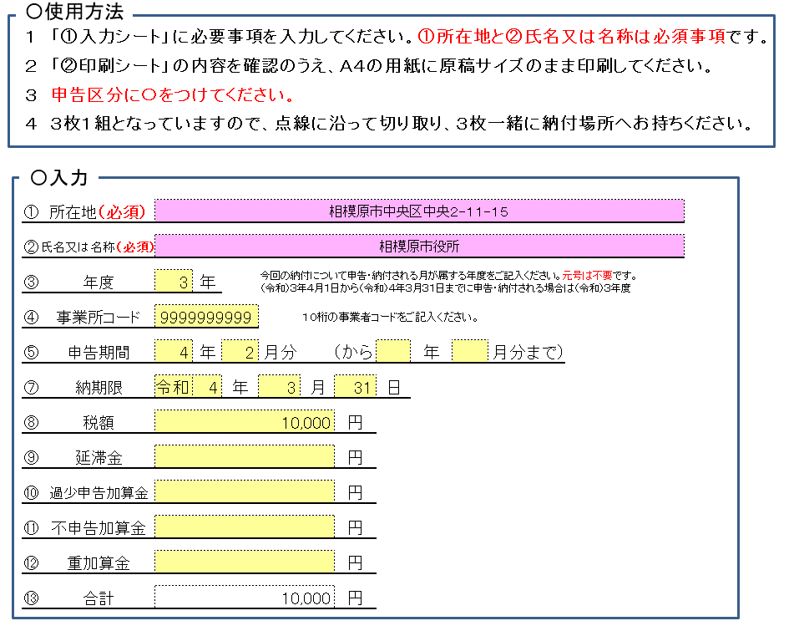

納付される納税義務者様の所在地及び氏名又は名称をご記入ください。

今回納付される税額の対象の年月をご記入ください。

今回納付される税額・延滞金額・過少申告加算金額・不申告加算金額・重加算金額をご記入ください。
合計額は自動で計算されます。

手書き記載例
市たばこ税納付書の売渡課税分の記載例（３枚とも同様にご記入ください）

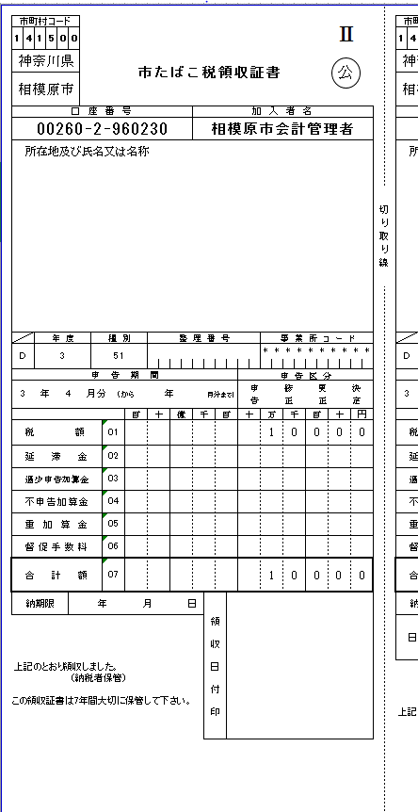

今回の納付について申告・納付される月が属する年度をご記入ください。
※令和３年４月１日から令和４年３月３１日までに申告・納付される場合は令和３年度となります。
「①入力シート」に入力された、所在地及び氏名又は名称が印字されます。

１０桁の事業所コードをご記入ください。

今回納付される税額の申告区分に〇をつけてください。

今回納付される税額の対象の年月をご記入ください。
今回納付される税額・延滞金額・過少申告加算金額・不申告加算金額・重加算金額・合計額をご記入ください。

